初めに
本Excelファイルは、以下サービスのご利用者情報、お届け先情報を記入いただくためのシートです。
■中国スマートフォンレンタル
中国で利用できる各種アプリを設定した最新Androidスマートフォンをレンタル提供します。
（中国お支払い手段である「Alipay（支付宝）」をインストールして利用する中国どこでもペイについては問い合わせをお願いします）
■中国どこでもWiFiレンタルプラン
中国でも日本のインターネットが快適に利用できるモバイルWiFIルーターをレンタル提供します。
■中国携帯電話番号SIM
中国大手通信会社・中国電信が発行する正式な携帯電話番号です。
中国スマートフォンレンタルもしくは中国携帯電話番号SIMをご利用の場合は、「（入力例→）」シートを確認いただき、パスポート画像等を貼り付けてください。
ご不明点等ございましたら、ジョイテルサポートセンターへご連絡をお願いします。
Mail : support@joytel.jp
フリーダイヤル : 0120-69-5677（フリーダイヤルが利用できない場合は050-5526-2143）

携帯電話プラン | WiFi
40G | 無制限
100G
300G

（入力例→）
【パスポートカラーコピー】
【名刺カラーコピー】
名刺カラーコピー＆身分証明書コピー
所属する法人・団体が記載された利用者本人の名刺コピーを貼り付けてください。個人申込の場合は身分証明書も貼り付けをお願いします。

本シートは中国携帯電話番号SIMをお申し込みの場合のみご利用ください。
本シート名をパスポート氏名（ローマ字）としてください。
※例
（パスポートお名前を入れてください）
↓
JOITERU TARO
複数名をお申し込みの場合は、ご利用者様毎にシートを作成してください。
申し込み時は本シートは削除してください。
【重要】【パスポートコピーの例】 － 必ずパスポート現物を撮影してください
・パスポートコピーの画像を再度スマホ等で撮影するのは不可です。
・パスポートの写真があるページのみをカラーで撮影してください。
・ページが途中で途切れないようにしっかりとページ全体を撮影してください。
・文字が全て読み取れるようにしてください。（光の反射に注意してください）
本写真の不備による登録エラーの事例が多く見られます。これらのエラーにより、携帯電話番号発行が遅れる等お客様にご迷惑をおかけする可能性がありますのでご注意ください。
保険証等・身分証明書
（個人申込の場合）
名刺
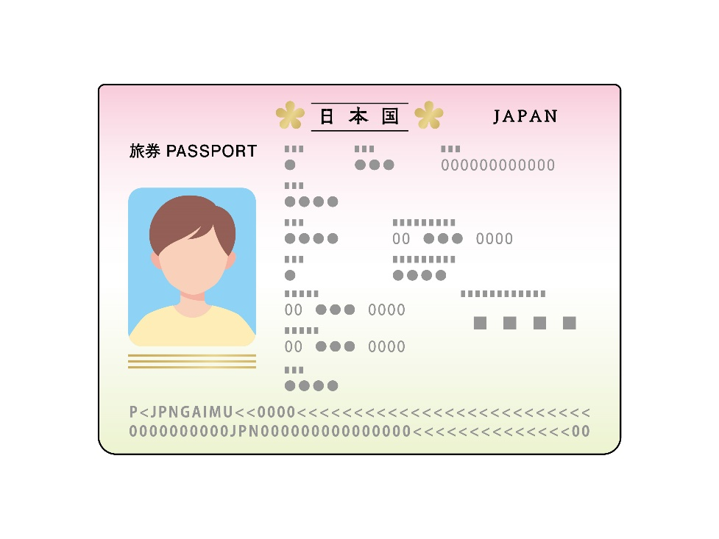


パスポートのこのページだけをしっかりと撮影して貼り付けてください

【顔写真（申込時自撮り）カラーコピー】

・お申し込み時点の利用者本人 の写真をスマホで撮影して貼り 付けてください。（証明写真の画 像ファイルは不可です）
・マスク、サングラス、帽子等は 外してください。
・背景が青色・白色のみの場合 は証明写真と判断されてエラー となる場合があります。自然な 背景で撮影をお願いします。

携帯ショップ窓口で撮影する写真の代わりです。
自然な背景での撮影をお願いします。

（パスポートお名前を入れてください）
【パスポートカラーコピー】
【名刺・身分証明書 カラーコピー】

【顔写真（申込時自撮り）カラーコピー】

申込当日自撮り （携帯ショップ窓口での 撮影と同等）

